記載例【本社】
（様式２－１） |  |  |  |  |  |  |  |  |  |  |  | 職域における生涯を通じた歯科健診（いわゆる国民皆歯科健診）パイロット事業
A

B
合計額（セルD8）と予定参加者数（セルH7）は全拠点合計シートに参照されています。
①拠点シートはSTARTシートとENDシートの間に複製してください。
②積算内訳表より上（10行目より上）に行を追加しないでください。
C
 |  |  |  | 申請団体名 | ： | 株式会社XX
 |  |  |  | 拠点名 | ： | 項番 | 1 | / | 本社
 |  |  |  | 対象者数 | ： | 160 | 名
合計額 |  | 245,300 | 円

積算内訳
団体の本事業における支出計画（本事業に要する経費の総額）を記入ください。
なお、金額は全て税抜きで記載してください。
E
A
 |  |  |  |  |  |  |  |  |  |  |  | （単位：円）
D
申請団体名を記入してください。
経費項目及び内訳 |  |  | 内容 | 金額（税抜き） | 算出根拠（税抜き）
① | 人件費
B
 |  |  |  | 0 | @ |  | 円 | × |  | 時間
拠点番号および拠点名を記入してください。
拠点番号は応募申請書（様式１）の３－１．実施拠点別の概況における各拠点の項番と同じ数を記載してください。
 |  |  |  | 0 | @ |  | 円 | × |  | 時間
 |  |  |  | 0 | @ |  | 円 | × |  | 時間
>一井さん
多分、自社スタッフの経費は入れられない費用感なので、ここは入れるなら謝金と同じ感じで看護師（検査者）とかでお願いします。
 |  |  |  | 0 | @ |  | 円 | × |  | 時間
 |  |  |  | 0 | @ |  | 円 | × |  | 時間
① | 人件費小計 |  |  | 0
② | 諸謝金
応募申請書（様式１）の３－１．実施拠点別の概況における各拠点の「対象者数」の合計と同じ人数を記載してください。
C
 |  |  | 歯科衛生士（歯科保健指導） | 56,000 | @ | 28,000 | 円 | × | 2 | 回
 |  |  |  |  | @ |  | 円 | × |  | 回
 |  |  |  | 0 | @ |  | 円 | × |  | 回
② | 諸謝金小計 |  |  | 56,000
支援対象経費について経費区分ごとに利用用途を具体的に記載してください。
入力行が足りない場合は行を追加してください。
D
③ | 旅費
 |  |  |  | 0 | @ |  | 円 | × |  | 人 | × | 回
 |  |  |  | 0 | @ |  | 円 | × |  | 人 | × | 回
 |  |  |  | 0 | @ |  | 円 | × |  | 人 | × | 回
③ | 旅費小計 |  |  | 0
④ | 消耗品費
経費の内容ごとに算出根拠（税抜き）を記載してください。
金額は全て税抜きで記載いただき、E列に正しく金額が反映されたことを確認してください。
算定根拠（税抜き）の値は必ず整数で記載して下さい。計算式で金額を算定すると小数点以下の金額となる場合があり、金額が合わなくなるケースがございます。計算式は使用せず、直接金額を入力して下さい。
E
 |  |  |  | 0 | @ |  | 円 | × |  | 個
 |  |  |  | 0 | @ |  | 円 | × |  | 個
 |  |  |  | 0 | @ |  | 円 | × |  | 個
④ | 消耗品費小計 |  |  | 0
⑤ | 備品費
 |  |  |  | 0 | @ |  | 円 | × |  | 個
 |  |  |  | 0 | @ |  | 円 | × |  | 個
 |  |  |  | 0 | @ |  | 円 | × |  | 個
F
⑤ | 備品費小計 |  |  | 0
委託費については、見積書を別途添付してください。
（見積もり記載参考）
⑥ | 印刷製本費
 |  |  | 啓発チラシ印刷 | 34,000 | @ | 200 | 円 | × | 170 | 部
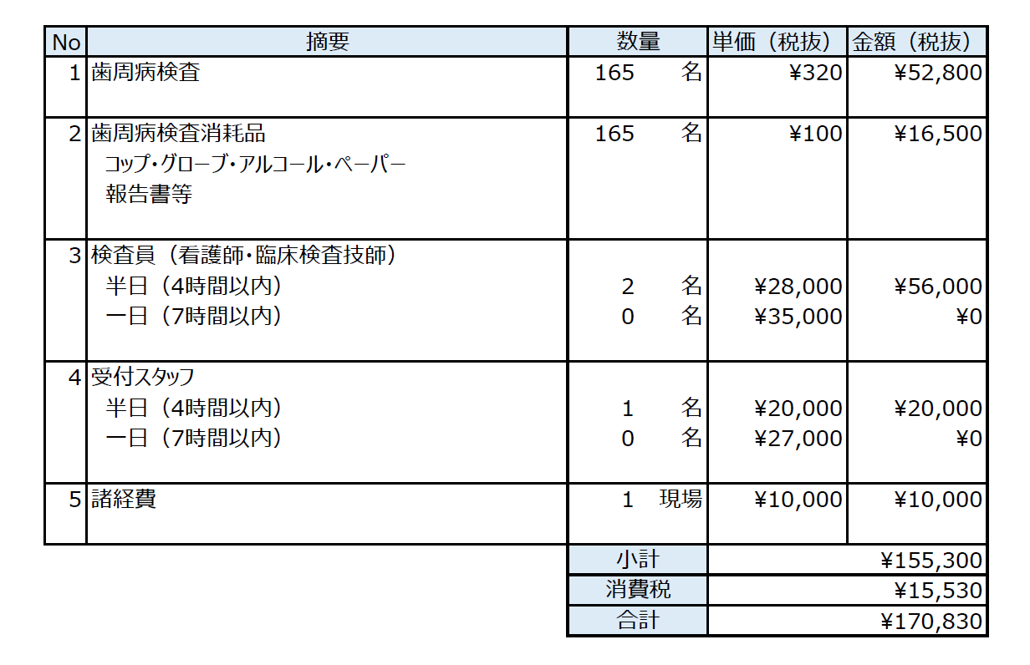
 |  |  |  | 0 | @ |  | 円 | × |  | 部
 |  |  |  | 0 | @ |  | 円 | × |  | 部
⑥ | 印刷製本費小計 |  |  | 34,000
⑦ | 通信運搬費
 |  |  |  | 0 | @ |  | 円 | × |  | 回
 |  |  |  | 0 | @ |  | 円 | × |  | 回
 |  |  |  | 0 | @ |  | 円 | × |  | 回
⑦ | 通信運搬費小計 |  |  | 0
⑧ | 借料及び損料
 |  |  |  | 0 | @ |  | 円 | × |  | 個
 |  |  |  | 0 | @ |  | 円 | × |  | 個
G
 |  |  |  | 0 | @ |  | 円 | × |  | 個
対象者1人あたりの申請金額が3,500円を超えている場合、こちらのセルにエラーがでます。ご確認ください。
⑧ | 借料及び損料小計 |  |  | 0
F
⑨ | 委託費
 |  |  | キット費用・検査員・受付スタッフ費用等 | 155,300 | @ | 155,300 | 円 | 委託・外注先： |  |  | ●●健診センター
 |  |  |  | 0 | @ |  | 円 | 委託・外注先：
 |  |  |  | 0 | @ |  | 円 | 委託・外注先：
G
⑨ | 委託費小計 |  |  | 155,300 |  |  |  |  |  |  |  |  | エラーチェック
合計額 |  |  |  | 245,300

記載例【XX事業所】
（様式２－１） |  |  |  |  |  |  |  |  |  |  |  |  | 職域における生涯を通じた歯科健診（いわゆる国民皆歯科健診）パイロット事業
A

B
C
合計額（セルD8）と予定参加者数（セルH7）は全拠点合計シートに参照されています。
①拠点シートはSTARTシートとENDシートの間に複製してください。
②積算内訳表より上（10行目より上）に行を追加しないでください。
 |  |  |  | 申請団体名 | ： | 株式会社XX
 |  |  |  | 拠点名 | ： | 項番 | 2 | / | XX事業所
 |  |  |  | 予定対象者数 | ： | 195 | 名
合計額 |  | 203,000 | 円

積算内訳
団体の本事業における支出計画（本事業に要する経費の総額）を記入ください。
なお、金額は全て税抜きで記載してください。
E
A
 |  |  |  |  |  |  |  |  |  |  |  |  | （単位：円）
D
申請団体名を記入してください。
経費項目及び内訳 |  |  | 内容 | 金額（税抜き） | 算出根拠（税抜き）
① | 人件費
B
 |  |  | 看護師（検査者） | 20,000 | @ | 5,000 | 円 | × | 4 | 時間
拠点番号および拠点名を記入してください。
拠点番号は応募申請書（様式１）の３－１．実施拠点別の概況における各拠点の項番と同じ数を記載してください。
 |  |  | 臨床検査技師（検査者） | 35,000 | @ | 5,000 | 円 | × | 7 | 時間
 |  |  |  | 0 | @ |  | 円 | × |  | 時間
>一井さん
多分、自社スタッフの経費は入れられない費用感なので、ここは入れるなら謝金と同じ感じで看護師（検査者）とかでお願いします。
 |  |  |  | 0 | @ |  | 円 | × |  | 時間
 |  |  |  | 0 | @ |  | 円 | × |  | 時間
① | 人件費小計 |  |  | 55,000
② | 諸謝金
応募申請書（様式１）の３－１．実施拠点別の概況における各拠点の「対象者数」の合計と同じ人数を記載してください。
C
 |  |  | 歯科衛生士（歯科保健指導） | 56,000 | @ | 28,000 | 円 | × | 2 | 回
 |  |  |  |  | @ |  | 円 | × |  | 回
 |  |  |  | 0 | @ |  | 円 | × |  | 回
② | 諸謝金小計 |  |  | 56,000
支援対象経費について経費区分ごとに利用用途を具体的に記載してください。
入力行が足りない場合は行を追加してください。
D
③ | 旅費
 |  |  | 本社職員によるXX事業所訪問 | 4,000 | @ | 2,000 | 円 | × | 2 | 人 | × | 1 | 回
 |  |  |  | 0 | @ |  | 円 | × |  | 人 | × |  | 回
 |  |  |  | 0 | @ |  | 円 | × |  | 人 | × |  | 回
③ | 旅費小計 |  |  | 4,000
④ | 消耗品費
E
 |  |  | キット購入（●●検査センター） | 84,000 | @ | 420 | 円 | × | 200 | 個
経費の内容ごとに算出根拠（税抜き）を記載してください。
金額は全て税抜きで記載いただき、E列に正しく金額が反映されたことを確認してください。
算定根拠（税抜き）の値は必ず整数で記載して下さい。計算式で金額を算定すると小数点以下の金額となる場合があり、金額が合わなくなるケースがございます。計算式は使用せず、直接金額を入力して下さい。
 |  |  |  | 0 | @ |  | 円 | × |  | 個
 |  |  |  | 0 | @ |  | 円 | × |  | 個
④ | 消耗品費小計 |  |  | 84,000
⑤ | 備品費
 |  |  |  | 0 | @ |  | 円 | × |  | 個
 |  |  |  | 0 | @ |  | 円 | × |  | 個
 |  |  |  | 0 | @ |  | 円 | × |  | 個
⑤ | 備品費小計 |  |  | 0
⑥ | 印刷製本費
委託費については、見積書を別途添付してください。
F
 |  |  | 啓発チラシ印刷 | 2,000 | @ | 200 | 円 | × | 10 | 部
 |  |  |  | 0 | @ |  | 円 | × |  | 部
 |  |  |  | 0 | @ |  | 円 | × |  | 部
⑥ | 印刷製本費小計 |  |  | 2,000
対象者1人あたりの申請金額が3,500円を超えている場合、こちらのセルにエラーがでます。ご確認ください。
G
⑦ | 通信運搬費
 |  |  | 体外診断用医薬品郵送 | 2,000 | @ | 2,000 | 円 | × | 1 | 回
 |  |  |  | 0 | @ |  | 円 | × |  | 回
 |  |  |  | 0 | @ |  | 円 | × |  | 回
⑦ | 通信運搬費小計 |  |  | 2,000
⑧ | 借料及び損料
 |  |  |  | 0 | @ |  | 円 | × |  | 個
 |  |  |  | 0 | @ |  | 円 | × |  | 個
 |  |  |  | 0 | @ |  | 円 | × |  | 個
F
⑧ | 借料及び損料小計 |  |  | 0
⑨ | 委託費
 |  |  |  | 0 | @ |  | 円 | 委託・外注先：
 |  |  |  | 0 | @ |  | 円 | 委託・外注先：
 |  |  |  | 0 | @ |  | 円 | 委託・外注先：
G
⑨ | 委託費小計 |  |  | 0 |  |  |  |  |  |  |  |  |  | エラーチェック
合計額 |  |  |  | 203,000

記載例【全拠点合計】
（様式２ー２） |  |  | 職域における生涯を通じた歯科健診（いわゆる国民皆歯科健診）パイロット事業

A
 |  | 申請団体名 ： | 株式会社XX

以下のセルは拠点シートを参照して自動で更新されます。
絶対に自分では入力せず、エラーが出ていないことを確認してください。

A
B
申請団体名を記入してください。
B
１．全拠点合計額チェック
 | 合計 | エラーチェック（総額）
全拠点合計対象者数 | 0
入力の必要はありません。エラーチェックとしてご活用ください。
全拠点合計額 | 0
全拠点における1名あたりの金額

START
このシートより後ろに拠点シートを複製してください

END
このシートより前に拠点シートを複製してください

全拠点合計
（様式２ー２） |  |  | 職域における生涯を通じた歯科健診（いわゆる国民皆歯科健診）パイロット事業

 |  | 申請団体名 ：

以下のセルは拠点シートを参照して自動で更新されます。
絶対に自分では入力せず、エラーが出ていないことを確認してください。

１．全拠点合計額チェック
 | 合計 | エラーチェック（総数）
全拠点合計対象者数 | 0
全拠点合計額 | 0
全拠点における1名あたりの金額

